Баги
ID | Заголовок | Окружение | Шаги | Ожидаемо | Фактически | Серьёзность | Приоритет | Вложения
BUG-01 | Страница оплаты: неверная итоговая цена при выборе тарифа "Премиум". | Стенд: Kvitto QA Demo Браузер: Google Chrome 155.0.8059.40, разрешение 1920×1080, масштаб 100% ОС: Windows 11 Pro 26H2 | 1. Открыть страницу оплаты. 2. Выбрать тариф "Премиум". 3. Проверить сумму в блоке "Итого". 4. Проверить сумму кнопки "Оплатить". | Стоимость тарифа в «Итого» и на кнопке оплаты составляет 29900 ₽ без скидки. | Итоговая сумма составляет 32900 ₽. | Major | High | 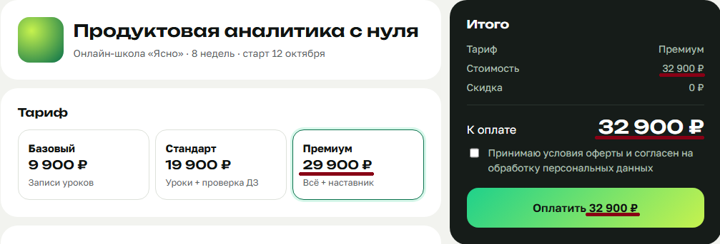
BUG-02 | Страница оплаты: поле "Имя и фамилия" не принимает дефис. | Стенд: Kvitto QA Demo Браузер: Google Chrome 155.0.8059.40, разрешение 1920×1080, масштаб 100% ОС: Windows 11 Pro 26H2 | 1. Перейти к полю "Имя и фамилия". 2. Ввести Иван-Петр Иванов. 3. Нажать кнопку "Оплатить". 4. Проверить возможность прохождения валидации. | Поле принимает кириллицу, латиницу, пробелы и дефисы. Валидное значение Иван-Петр Иванов принимается. | Поле не принимает дефис в имени. | Minor | Normal
BUG-03 | Страница оплаты: не отображается ошибка при пустом или вводе некорректного Email. | Стенд: Kvitto QA Demo Браузер: Google Chrome 155.0.8059.40, разрешение 1920×1080, масштаб 100% ОС: Windows 11 Pro 26H2 | 1. Оставить поле "Email" пустым либо ввести некорректное значение, например, ivan@. 2. Нажать кнопку "Оплатить". 3. Проверить отображение ошибки под полем Email. | При пустом или некорректном Email отображается сообщение об ошибке под соответствующим полем. | Сообщение об ошибке под полем Email не отображается | Medium | Normal
BUG-04 | Страница оплаты: при ошибке валидации телефона отображается сообщение об ошибке email. | Стенд: Kvitto QA Demo Браузер: Google Chrome 155.0.8059.40, разрешение 1920×1080, масштаб 100% ОС: Windows 11 Pro 26H2 | 1. Перейти к полю "Телефон". 2. Ввести некорректный номер телефона: 123456789123. 3. Нажать кнопку "Оплатить". 4. Проверить текст сообщения об ошибке под полем. | Под полем телефона отображается сообщение о некорректном номере телефона. | Отображается сообщение "Введите корректный email". | Major | High
BUG-05 | Страница оплаты: поле "Телефон" принимает некорректный формат номера, если введен валидный email. | Стенд: Kvitto QA Demo Браузер: Google Chrome 155.0.8059.40, разрешение 1920×1080, масштаб 100% ОС: Windows 11 Pro 26H2 | 1. В поле "Email" ввести валидный адрес: ivan.ivanov@ex.com. 2. Ввести в поле "Телефон" некорректный номер: abc1234567890. 3. Нажать кнопку "Оплатить". 4. Проверить результат валидации. | Телефон принимается только при соответствии формату российского номера: +7 и 10 цифр. Допускаются пробелы, скобки и дефисы. Некорректный номер отклоняется. | При корректном email поле принимает некорректный номер. | Major | High
BUG-06 | Страница оплаты: валидация поля "Телефона" зависит от корректности поля "Email". | Стенд: Kvitto QA Demo Браузер: Google Chrome 155.0.8059.40, разрешение 1920×1080, масштаб 100% ОС: Windows 11 Pro 26H2 | 1. Ввести в поле телефона корректный номер: +7 900 000-00-00. 2. Ввести в поле "Email" некорректный email: ivan@. 3. Нажать кнопку "Оплатить". 4. Проверить результат валидации телефона. 5. Ввести корректный email: ivan.ivanov@ex.com. 6. Нажать кнопку "Оплатить". 7. Повторить проверку телефона. | Корректность номера телефона определяется независимо от значения Email. При корректном телефоне поле проходит собственную валидацию даже в том случае, если Email заполнен неверно. | Корректный номер телефона не проходит валидацию, если поле Email заполнено некорректно. | Major | High | 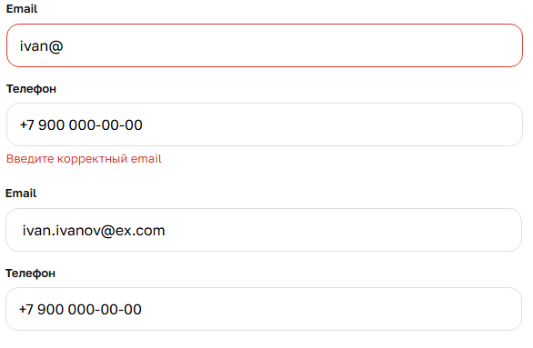
BUG-07 | Страница оплаты: отсутствие валидации в поле «Email для чека». | Стенд: Kvitto QA Demo Браузер: Google Chrome 155.0.8059.40, разрешение 1920×1080, масштаб 100% ОС: Windows 11 Pro 26H2 | 1. Нажать галочку "Отправить чек на другой email". 2. В открывшееся поле «Email для чека» ввести некорректное значение: @@@. 3. Нажать кнопку «Оплатить». 4. Проверить результат валидации. | Под полем отображается предупреждение о неверном email. | Система принимает некорректный формат почты без вывода ошибки. | Major | High
BUG-08 | Страница оплаты: повторное применение промокода увеличивает скидку. | Стенд: Kvitto QA Demo Браузер: Google Chrome 155.0.8059.40, разрешение 1920×1080, масштаб 100% ОС: Windows 11 Pro 26H2 | 1. Выбрать тариф "Стандарт" — 19 900 ₽. 2. В поле "Промокод" ввести KVITTO10. 3. Нажать кнопку применения промокода. 4. Проверить размер скидки и итоговую сумму. 5. Повторно применить тот же промокод. 6. Проверить размер скидки и итоговую сумму. | Промокод применяется один раз. Скидка составляет 1 990 ₽, итоговая сумма — 17 910 ₽. Повторное применение не увеличивает скидку. | При повторном применении промокода скидка суммируется. | Critical | ASAP | 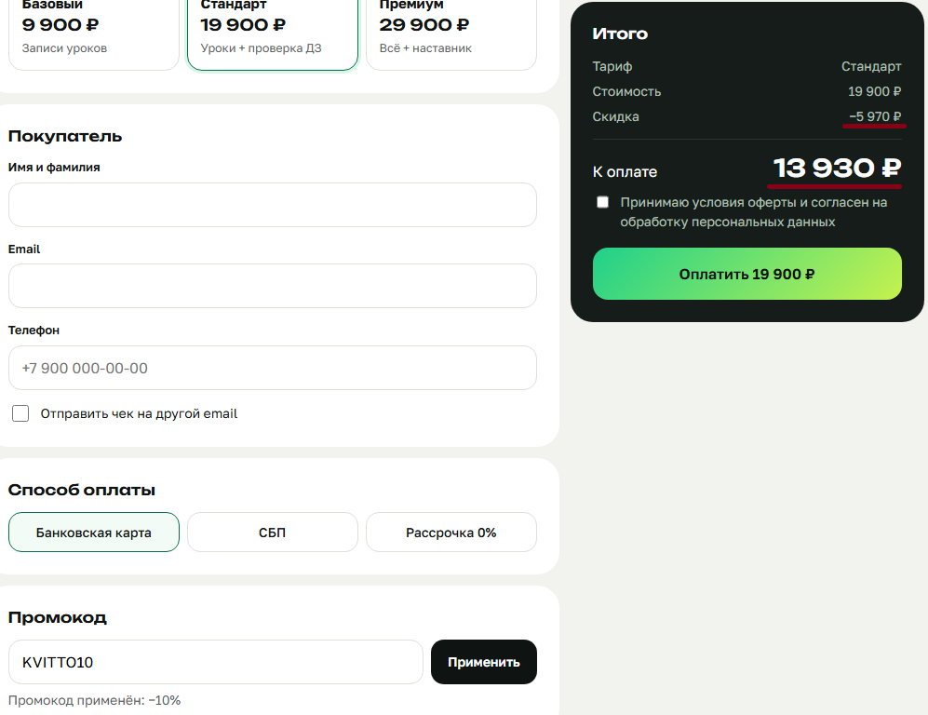
BUG-09 | Страница оплаты: промокод чувствителен к регистру символов. | Стенд: Kvitto QA Demo Браузер: Google Chrome 155.0.8059.40, разрешение 1920×1080, масштаб 100% ОС: Windows 11 Pro 26H2 | 1. В поле "Промокод" ввести kvitto10 строчными буквами. 2. Нажать кнопку применения промокода. 3. Повторить проверку с кодом KVITTO10 заглавными буквами. | Промокод KVITTO10 применяется независимо от регистра введённых символов. | Промокод принимается только в верхнем регистре. | Minor | Normal | 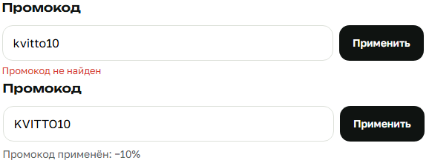
BUG-10 | Страница оплаты: cкидка не пересчитывается при смене тарифа. | Стенд: Kvitto QA Demo Браузер: Google Chrome 155.0.8059.40, разрешение 1920×1080, масштаб 100% ОС: Windows 11 Pro 26H2 | 1. Выбрать тариф "Стандарт" — 19 900 ₽. 2. В поле "Промокод" ввести KVITTO10. 3. Нажать кнопку приминения промокода. 4. Проверить сумму скидки и итоговую стоимость. 5. Переключить тариф на "Базовый". 6. Проверить сумму скидки и итоговую стоимость. | Скидка пересчитывается исходя из цены выбранного тарифа. Для тарифа "Стандарт" скидка составляет 1 990 ₽, итоговая сумма — 17 910 ₽. Для тарифа "Базовый" скидка составляет 990 ₽, итоговая сумма — 8 910 ₽. | При смене тарифа размер скидки не пересчитывается | Major | High | 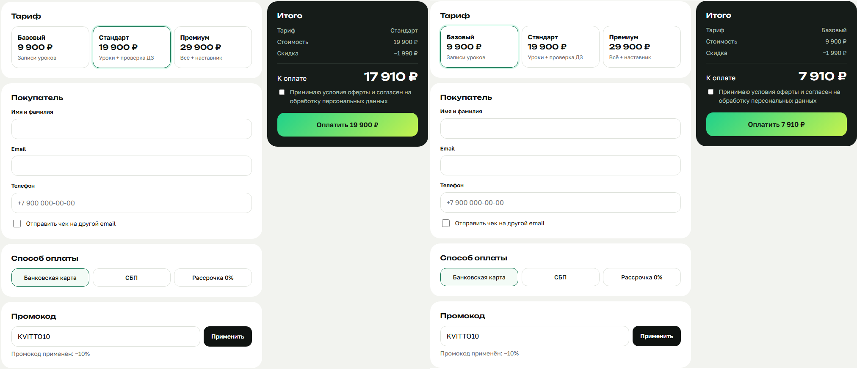
BUG-11 | Страница оплаты и экран создранного платежа: cумма на кнопке оплаты и экране созданного платежа не учитывает скидку. | Стенд: Kvitto QA Demo Браузер: Google Chrome 155.0.8059.40, разрешение 1920×1080, масштаб 100% ОС: Windows 11 Pro 26H2 | 1. Выбрать тариф "Стандарт" — 19 900 ₽. 2. В поле "Промокод" ввести KVITTO10. 3. Нажать кнопку приминения промокода. 4. Проверить сумму в блоке скидки и разделе «К оплате». 5. Проверить сумму на кнопке «Оплатить». 6. Заполнить обязательные поля и принять оферту. 7. Создать платёж. 8. Проверить сумму на экране созданного платежа. | Все отображаемые суммы согласованы. Сумма на кнопке и экране созданного платежа составляет 17 910 ₽. | Раздел "К оплате" показывает правильную сумму 17 910 ₽, но кнопка оплаты и экран созданного платежа показывают цену без скидки — 19 900 ₽. | Critical | ASAP | 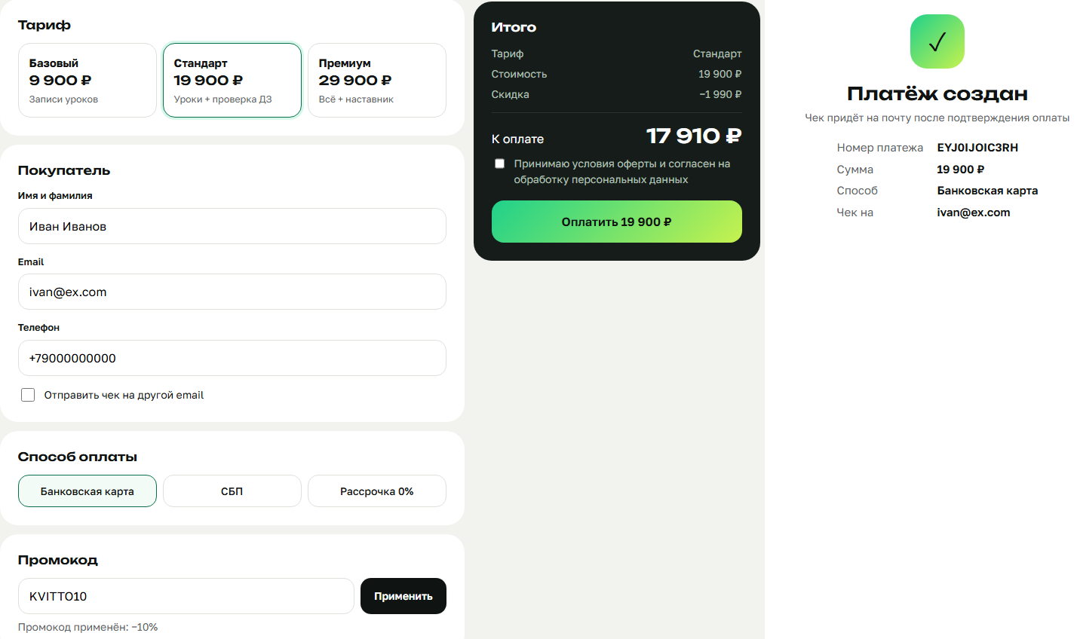
BUG-12 | Страница оплаты: кнопка оплаты активна без согласия с офертой. | Стенд: Kvitto QA Demo Браузер: Google Chrome 155.0.8059.40, разрешение 1920×1080, масштаб 100% ОС: Windows 11 Pro 26H2 | 1. Заполнить все обязательные поля корректными данными. 2. Не устанавливать галочку согласия с офертой. 3. Проверить состояние кнопки «Оплатить». 4. Нажать кнопку оплаты. | Кнопка оплаты неактивна до установки галочки согласия с офертой. Создание платежа без согласия невозможно. | Кнопка остаётся активной, и платёж успешно создаётся без установленной галочки. | Critical | ASAP | 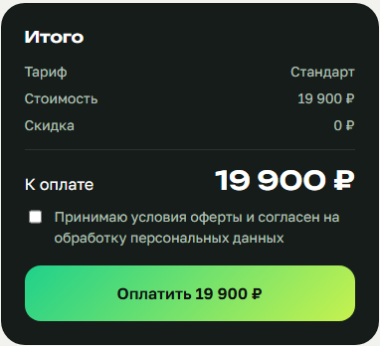
BUG-13 | Экран создранного платежа: после оплаты отображается основной Email вместо адреса для чека. | Стенд: Kvitto QA Demo Браузер: Google Chrome 155.0.8059.40, разрешение 1920×1080, масштаб 100% ОС: Windows 11 Pro 26H2 | 1. Заполнить основной Email значением ivan.ivanov@ex.com. 2. Установить галочку "Отправить чек на другой email". 3. Ввести в поле Email для чека значение receipt@ex.com. 4. Заполнить остальные обязательные поля и создать платёж. 5. Проверить адрес на экране созданного платежа. | На экране созданного платежа указан receipt@ex.com как адрес для получения чека. | Отображается основной Email ivan.ivanov@ex.com | Major | High | 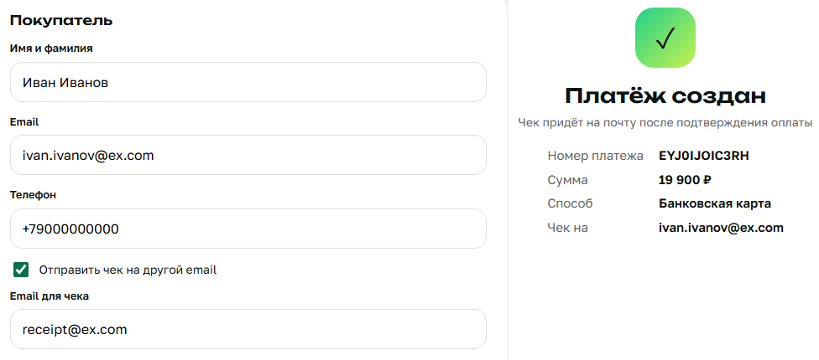
BUG-14 | Страница оплаты: блок выбора срока рассрочки остаётся видимым после смены способа оплаты. | Стенд: Kvitto QA Demo Браузер: Google Chrome 155.0.8059.40, разрешение 1920×1080, масштаб 100% ОС: Windows 11 Pro 26H2 | 1. Выбрать способ оплаты "Рассрочка 0%". 2. Убедиться, что отображается выбор срока: 3, 6 или 12 месяцев. 3. Переключить способ оплаты на "Банковская карта". 4. Проверить отображение блока сроков. 5. Переключить способ оплаты на "СБП". 6. Проверить отображение блока сроков. | Блок выбора срока рассрочки отображается только при выборе способа оплаты "Рассрочка 0%". | После переключения на банковскую карту или СБП блок выбора срока остаётся видимым. | Medium | Normal
BUG-15 | Страница оплаты: неверно рассчитывается ежемесячный платёж при рассрочке на 6 месяцев. | Стенд: Kvitto QA Demo Браузер: Google Chrome 155.0.8059.40, разрешение 1920×1080, масштаб 100% ОС: Windows 11 Pro 26H2 | 1. Выбрать тариф "Стандарт" — 19 900 ₽. 2. Выбрать способ оплаты "Рассрочка 0%". 3. Выбрать срок 6 месяцев. 4. Проверить отображаемую сумму ежемесячного платежа. | Ежемесячный платёж рассчитывается по формуле «сумма к оплате / срок» с округлением вверх до рубля. Без скидки: (19 900 / 6) = 3 317 ₽. | Отображается неверная сумма ежемесячного платежа — 3 980 ₽. | Major | High
API-BUG-01 | GET /api/payments/{id} возвращает 200 и пустой объект для несуществующего платежа. | API стенда Kvitto QA Demo Postman ОС: Windows 11 Pro 26H2 | 1. Отправить GET /api/payments/nonexID. 2. Проверить HTTP-статус. 3. Проверить тело ответа. | HTTP 404, JSON: { "error": "not_found" } | Сервер возвращает HTTP 200 и пустой объект {}. | Major | High
API-BUG-02 | POST /api/payments возвращает 200 вместо 201 при успешном создании платежа. | API стенда Kvitto QA Demo Postman ОС: Windows 11 Pro 26H2 | 1. Отправить POST /api/payments с корректными данными: { "tariff_id": "standard", "name": "Иван Иванов", "email": "ivan.ivanov@ex.com", "phone": "+7 999 123-45-67", "method": "card" } 2. Проверить HTTP-статус ответа. | HTTP 201 Created и JSON с данными созданного платежа. | Сервер возвращает HTTP 200 OK. | Minor | Normal | 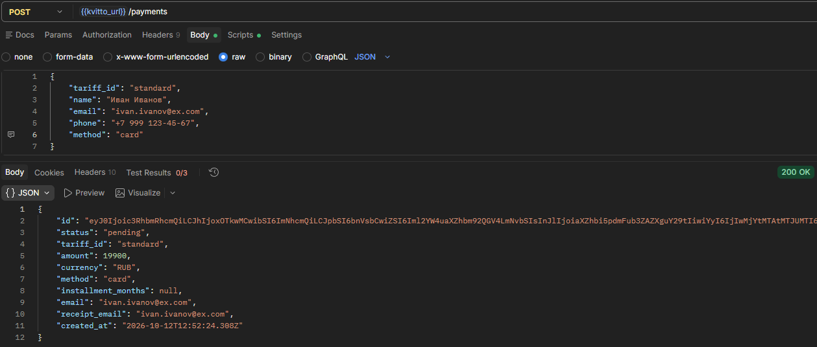
API-BUG-03 | API не применяет скидку по промокоду при создании платежа. | API стенда Kvitto QA Demo Postman ОС: Windows 11 Pro 26H2 | 1. Отправить POST /api/payments с телом: { "tariff_id": "standard", "name": "Иван Иванов", "email": "ivan.ivanov@ex.com", "phone": "+7 999 123-45-67", "method": "card", "promo_code": "KVITTO10" } 2. Проверить поле amount в ответе. | При цене тарифа 19 900 ₽ и скидке 10% поле amount содержит 17910. | API возвращает сумму без учёта промокода — 19900. | Critical | High | 